Indice
Testing

Página a Probar



https://delbajon.000webhostapp.com/

Indice

Informe

Casos de prueba |  |  | Identificación de prioridad

 |  |  | Alta
Casos de Prueba | Enlaces para cada caso
 |  |  | Media
 | Caso 1 | Caso 4
 |  |  | Baja
 | Caso 2 | Caso 5

 | Caso 3

Casos de Bugs | Enlaces para cada caso

 | Caso 1

 | Caso 2

Solicitud: Sanguinetti Sebastian

Tester: Mauro Sanguinetti

Informe
 |  | Informe general

Dicha pagina se dedica a la venta de productos alimenticios

Fecha: 11/09/2022

Tester: Mauro Sanguinetti

Casos de prueba ejecutados:

 | Registrar (Cuenta) |  |  |  | Identificación de prioridad
 | ID | Nombre | Prioridad | Estado
 | R001 | Probar icono de Facebook | media | Pasó | Alta
 | R002 | Comprobar el icono Hace tu pedido | Alta | Pasó
 | R003 | Probar icono de Instagram | Media | Pasó | Media
 | R004 | Comprobar si envia mail de contacto con mail erroneo | Alta | Pasó
 | R005 | Probar enñace de Sucursales | Baja | Pasó | Baja

 |  |  |  | Prioridad
 |  |  | Alta | 2
 |  |  | Media | 2
 |  |  | Baja | 1

 |  |  |  | Estado
 |  |  | Pasó | 9
 |  |  | Falló | 0

Casos de Bug encontrados:

 | Bug (Defectos) |  |  |  | Identificación de prioridad
 | ID | Nombre | Criticidad | Urgencia
 | B001 |  | Baja | Baja | Alta
 | B002 |  | Media | Media
 |  |  |  |  | Media

 |  |  |  |  | Baja

 |  |  |  | Criticidad
 |  |  | Alta | 0
 |  |  | Medio | 1
 |  |  | Baja | 1
 |  |  |  | Urgencia
 |  |  | Alta | 0
 |  |  | Medio | 1
 |  |  | Baja | 1

Defectos a MEJORAR

 | Tipo Defectos | Nombre | Criticidad
 | 1 | En la pagina principal mirada con una PC se ve muy Grande las Imágenes | Alta

 | 2 | Mejorar espacios en la escritura | Media

Conclusión:

Terminadas las pruebas se observan que la pagina se encuentra estable y óptima para el ambiente productivo, se informan de ciertos bugs y se realizan algunas observaciones para su mejora, pero las mismas no modifica su funcionalidad.

Casos de Bug
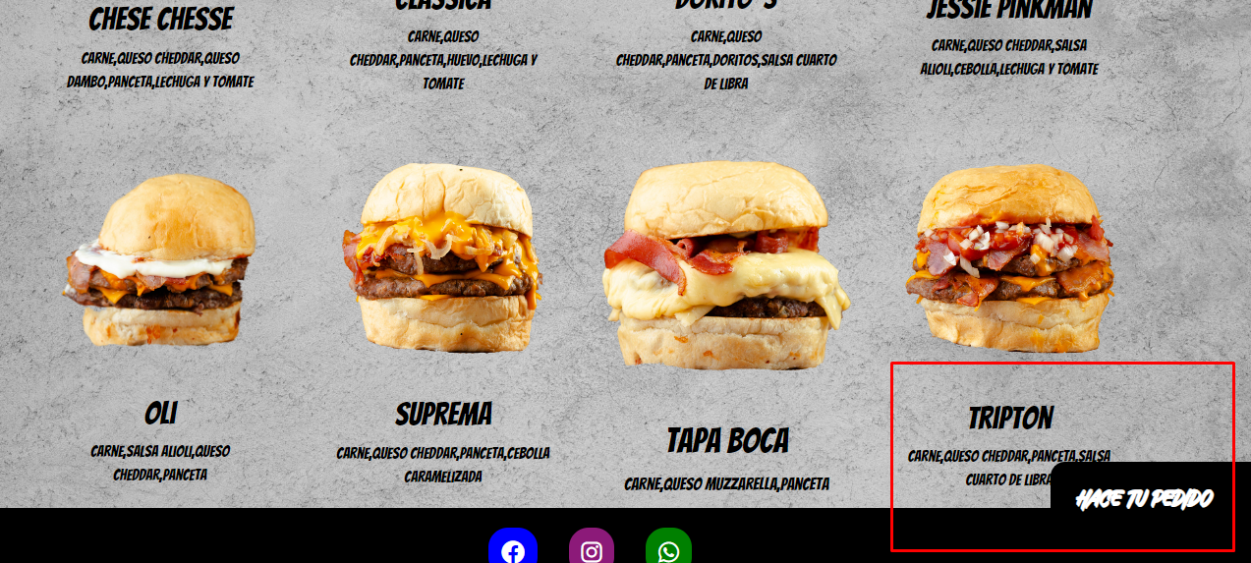
Casos de Bugs

Pagina a testear:

Volver al indice

Bugs #1

#1 Se verifica errores de escritura en el menú hamburguesas

Criticidad: | Baja

Urgencia: | Baja

Sistema Operativo: | Windows 10

Navegador de internet: | Microsoft Edge

Precondición: | No emplea

Descripción: | Visualizar dicho menú

Pasos de reproducción: | 1 | Ingresar a https://delbajon.000webhostapp.com/

 | 2 | ir al menú Hamburguesas

Tipo de bugs: | Visual

Resultado esperado: | Tendria que haber espacio entre las comas

Resultado Obtenido: | No hay espacio entre las comas

Evidencia:

Bugs #2

#2 El icono hace tu menútapa descripción de hamburguesa Tripton

Criticidad: | Media

Urgencia: | Media

Sistema Operativo: | Windows 10

Navegador de internet: | Microsoft Edge

Precondición: | No emplea

Descripción: | Tapa descripción de hamburguesa

Pasos de reproducción: | 1 | Ingresar a https://delbajon.000webhostapp.com/

 | 2 | ir al menú Hamburguesas

 | 3 | Buscar hamburguesa tripton

Tipo de bugs: | Visual

Resultado esperado: | Que se lea con claridad la descripción

Resultado Obtenido: | No se parte de la dercripción

Evidencia:

